sbjQC_info
* QC : QC Status
- QC1 : Filtered out at the first subject QC
- QC2 : Filtered out at the second subject QC
* QC_Description : Details for QC
- Non_White : Non-White subject
- Missing_GT : Missing genotype rate > 0.05
- IBS : IBS > 0.8
- Outlier : Outlier (EIGENSTRAT)
FID | IID | QC | QC_Description
371Plate3A10 | 371Plate3A10
372Plate3B10 | 372Plate3B10
376Plate3C10 | 376Plate3C10
377Plate3D10 | 377Plate3D10
378Plate3E10 | 378Plate3E10
380Plate3F10 | 380Plate3F10
381Plate3G10 | 381Plate3G10
382Plate3H10 | 382Plate3H10
383Plate3A11 | 383Plate3A11
384Plate3B11 | 384Plate3B11
387Plate3D11 | 387Plate3D11
388Plate3E11 | 388Plate3E11
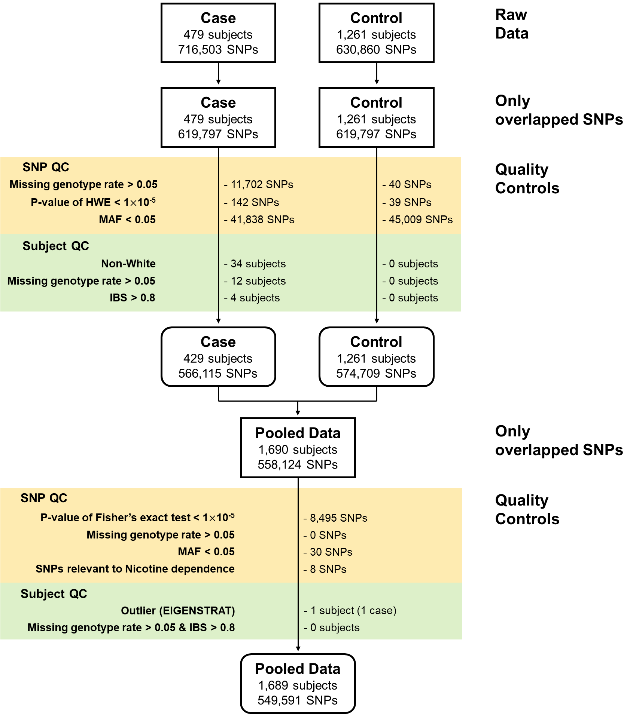
392Plate3F11 | 392Plate3F11
393Plate3G11 | 393Plate3G11
394Plate3H11 | 394Plate3H11
395Plate3A12 | 395Plate3A12
398Plate3B12 | 398Plate3B12
399Plate3C12 | 399Plate3C12
402Plate3D12 | 402Plate3D12
403Plate3E12 | 403Plate3E12
405Plate3G12 | 405Plate3G12
1Plate1A01 | 1Plate1A01
3Plate1B01 | 3Plate1B01
4Plate1C01 | 4Plate1C01
6Plate1D01 | 6Plate1D01
7Plate1E01 | 7Plate1E01
10Plate1F01 | 10Plate1F01
11Plate1G01 | 11Plate1G01
15Plate1A02 | 15Plate1A02
19Plate1B02 | 19Plate1B02
23Plate1C02 | 23Plate1C02
26Plate1E02 | 26Plate1E02
27Plate1F02 | 27Plate1F02
28Plate1G02 | 28Plate1G02
29Plate1H02 | 29Plate1H02
33Plate1C03 | 33Plate1C03
34Plate1D03 | 34Plate1D03
35Plate1E03 | 35Plate1E03
37Plate1F03 | 37Plate1F03
38Plate1G03 | 38Plate1G03
39Plate1H03 | 39Plate1H03
42Plate1B04 | 42Plate1B04
43Plate1C04 | 43Plate1C04
44Plate1D04 | 44Plate1D04
46Plate1E04 | 46Plate1E04
49Plate1F04 | 49Plate1F04
51Plate1G04 | 51Plate1G04
52Plate1H04 | 52Plate1H04
53Plate1A05 | 53Plate1A05
55Plate1B05 | 55Plate1B05
56Plate1C05 | 56Plate1C05
57Plate1D05 | 57Plate1D05
59Plate1E05 | 59Plate1E05
60Plate1F05 | 60Plate1F05
62Plate1H05 | 62Plate1H05
63Plate1A06 | 63Plate1A06
64Plate1B06 | 64Plate1B06
66Plate1D06 | 66Plate1D06
67Plate1E06 | 67Plate1E06
68Plate1F06 | 68Plate1F06
69Plate1G06 | 69Plate1G06
70Plate1H06 | 70Plate1H06
71Plate1A07 | 71Plate1A07
74Plate1B07 | 74Plate1B07
75Plate1C07 | 75Plate1C07
76Plate1D07 | 76Plate1D07
77Plate1E07 | 77Plate1E07
78Plate1F07 | 78Plate1F07
79Plate1G07 | 79Plate1G07
80Plate1H07 | 80Plate1H07
81Plate1A08 | 81Plate1A08
82Plate1B08 | 82Plate1B08
83Plate1C08 | 83Plate1C08
87Plate1F08 | 87Plate1F08
88Plate1G08 | 88Plate1G08
89Plate1H08 | 89Plate1H08
90Plate1A09 | 90Plate1A09
91Plate1B09 | 91Plate1B09
92Plate1C09 | 92Plate1C09
93Plate1D09 | 93Plate1D09
94Plate1E09 | 94Plate1E09
95Plate1F09 | 95Plate1F09
96Plate1G09 | 96Plate1G09
98Plate1A10 | 98Plate1A10
99Plate1B10 | 99Plate1B10
100Plate1C10 | 100Plate1C10
101Plate1D10 | 101Plate1D10
102Plate1E10 | 102Plate1E10
103Plate1F10 | 103Plate1F10
105Plate1G10 | 105Plate1G10
106Plate1H10 | 106Plate1H10
107Plate1A11 | 107Plate1A11
108Plate1B11 | 108Plate1B11
109Plate1C11 | 109Plate1C11
111Plate1D11 | 111Plate1D11
112Plate1E11 | 112Plate1E11
113Plate1F11 | 113Plate1F11
114Plate1G11 | 114Plate1G11
115Plate1H11 | 115Plate1H11
116Plate1A12 | 116Plate1A12
117Plate1B12 | 117Plate1B12
118Plate1C12 | 118Plate1C12
119Plate1D12 | 119Plate1D12
121Plate1E12 | 121Plate1E12
122Plate1F12 | 122Plate1F12
123Plate1G12 | 123Plate1G12
124Plate2A01 | 124Plate2A01
125Plate2B01 | 125Plate2B01
126Plate2C01 | 126Plate2C01
128Plate2D01 | 128Plate2D01
130Plate2E01 | 130Plate2E01
132Plate2F01 | 132Plate2F01
133Plate2G01 | 133Plate2G01
134Plate2H01 | 134Plate2H01
135Plate2A02 | 135Plate2A02
137Plate2B02 | 137Plate2B02
138Plate2C02 | 138Plate2C02
139Plate2D02 | 139Plate2D02
140Plate2E02 | 140Plate2E02
141Plate2F02 | 141Plate2F02
142Plate2G02 | 142Plate2G02
143Plate2H02 | 143Plate2H02
146Plate2B03 | 146Plate2B03
148Plate2C03 | 148Plate2C03
152Plate2D03 | 152Plate2D03
153Plate2E03 | 153Plate2E03
156Plate2F03 | 156Plate2F03
157Plate2G03 | 157Plate2G03
158Plate2H03 | 158Plate2H03
162Plate2B04 | 162Plate2B04
168Plate2C04 | 168Plate2C04
178Plate2D04 | 178Plate2D04
181Plate2F04 | 181Plate2F04
183Plate2G04 | 183Plate2G04
184Plate2H04 | 184Plate2H04
186Plate2A05 | 186Plate2A05
191Plate2B05 | 191Plate2B05
193Plate2C05 | 193Plate2C05
195Plate2D05 | 195Plate2D05
197Plate2E05 | 197Plate2E05
203Plate2G05 | 203Plate2G05
205Plate2H05 | 205Plate2H05
207Plate2B06 | 207Plate2B06
208Plate2C06 | 208Plate2C06
209Plate2D06 | 209Plate2D06
210Plate2E06 | 210Plate2E06
211Plate2F06 | 211Plate2F06
214Plate2H06 | 214Plate2H06
215Plate2A07 | 215Plate2A07
216Plate2B07 | 216Plate2B07
217Plate2C07 | 217Plate2C07
218Plate2D07 | 218Plate2D07
219Plate2E07 | 219Plate2E07
220Plate2F07 | 220Plate2F07
221Plate2G07 | 221Plate2G07
222Plate2H07 | 222Plate2H07
224Plate2A08 | 224Plate2A08
226Plate2B08 | 226Plate2B08
228Plate2C08 | 228Plate2C08
229Plate2D08 | 229Plate2D08
231Plate2F08 | 231Plate2F08
233Plate2H08 | 233Plate2H08
235Plate2A09 | 235Plate2A09
236Plate2B09 | 236Plate2B09
237Plate2C09 | 237Plate2C09
238Plate2D09 | 238Plate2D09
239Plate2E09 | 239Plate2E09
241Plate2F09 | 241Plate2F09
243Plate2G09 | 243Plate2G09
244Plate2H09 | 244Plate2H09
245Plate2A10 | 245Plate2A10
246Plate2B10 | 246Plate2B10
248Plate2C10 | 248Plate2C10
249Plate2D10 | 249Plate2D10
250Plate2E10 | 250Plate2E10
251Plate2F10 | 251Plate2F10
253Plate2H10 | 253Plate2H10
255Plate2B11 | 255Plate2B11
256Plate2C11 | 256Plate2C11
258Plate2D11 | 258Plate2D11
259Plate2E11 | 259Plate2E11
260Plate2F11 | 260Plate2F11
261Plate2G11 | 261Plate2G11
262Plate2H11 | 262Plate2H11
263Plate2A12 | 263Plate2A12
264Plate2B12 | 264Plate2B12
266Plate2C12 | 266Plate2C12
267Plate2D12 | 267Plate2D12
269Plate2E12 | 269Plate2E12
270Plate2F12 | 270Plate2F12
271Plate2G12 | 271Plate2G12
272Plate3A01 | 272Plate3A01
274Plate3C01 | 274Plate3C01
275Plate3D01 | 275Plate3D01
276Plate3E01 | 276Plate3E01
277Plate3F01 | 277Plate3F01
278Plate3G01 | 278Plate3G01
279Plate3H01 | 279Plate3H01
280Plate3A02 | 280Plate3A02
281Plate3B02 | 281Plate3B02
282Plate3C02 | 282Plate3C02
284Plate3E02 | 284Plate3E02
287Plate3G02 | 287Plate3G02
288Plate3H02 | 288Plate3H02
289Plate3A03 | 289Plate3A03
291Plate3B03 | 291Plate3B03
292Plate3C03 | 292Plate3C03
296Plate3D03 | 296Plate3D03
297Plate3E03 | 297Plate3E03
300Plate3F03 | 300Plate3F03
301Plate3G03 | 301Plate3G03
302Plate3H03 | 302Plate3H03
305Plate3A04 | 305Plate3A04
307Plate3C04 | 307Plate3C04
308Plate3D04 | 308Plate3D04
314Plate3E04 | 314Plate3E04
315Plate3F04 | 315Plate3F04
317Plate3H04 | 317Plate3H04
319Plate3A05 | 319Plate3A05
321Plate3B05 | 321Plate3B05
322Plate3C05 | 322Plate3C05
324Plate3D05 | 324Plate3D05
325Plate3E05 | 325Plate3E05
326Plate3F05 | 326Plate3F05
328Plate3G05 | 328Plate3G05
329Plate3H05 | 329Plate3H05
330Plate3A06 | 330Plate3A06
331Plate3B06 | 331Plate3B06
332Plate3C06 | 332Plate3C06
333Plate3D06 | 333Plate3D06
334Plate3E06 | 334Plate3E06
335Plate3F06 | 335Plate3F06
336Plate3G06 | 336Plate3G06
337Plate3H06 | 337Plate3H06
341Plate3A07 | 341Plate3A07
343Plate3B07 | 343Plate3B07
344Plate3C07 | 344Plate3C07
345Plate3D07 | 345Plate3D07
346Plate3E07 | 346Plate3E07
347Plate3F07 | 347Plate3F07
350Plate3H07 | 350Plate3H07
352Plate3A08 | 352Plate3A08
353Plate3B08 | 353Plate3B08
355Plate3D08 | 355Plate3D08
358Plate3E08 | 358Plate3E08
359Plate3F08 | 359Plate3F08
360Plate3G08 | 360Plate3G08
361Plate3H08 | 361Plate3H08
363Plate3A09 | 363Plate3A09
364Plate3B09 | 364Plate3B09
365Plate3C09 | 365Plate3C09
366Plate3D09 | 366Plate3D09
367Plate3E09 | 367Plate3E09
368Plate3F09 | 368Plate3F09
369Plate3G09 | 369Plate3G09
370Plate3H09 | 370Plate3H09
406Plate4A01 | 406Plate4A01
408Plate4B01 | 408Plate4B01
409Plate4C01 | 409Plate4C01
410Plate4D01 | 410Plate4D01
411Plate4E01 | 411Plate4E01
413Plate4F01 | 413Plate4F01
415Plate4G01 | 415Plate4G01
417Plate4H01 | 417Plate4H01
419Plate4A02 | 419Plate4A02
420Plate4B02 | 420Plate4B02
421Plate4C02 | 421Plate4C02
422Plate4D02 | 422Plate4D02
423Plate4E02 | 423Plate4E02
424Plate4F02 | 424Plate4F02
428Plate4H02 | 428Plate4H02
430Plate4A03 | 430Plate4A03
431Plate4B03 | 431Plate4B03
433Plate4C03 | 433Plate4C03
434Plate4D03 | 434Plate4D03
435Plate4E03 | 435Plate4E03
437Plate4F03 | 437Plate4F03
439Plate4G03 | 439Plate4G03
440Plate4H03 | 440Plate4H03
444Plate4A04 | 444Plate4A04
445Plate4B04 | 445Plate4B04
446Plate4C04 | 446Plate4C04
447Plate4D04 | 447Plate4D04
448Plate4E04 | 448Plate4E04
451Plate4H04 | 451Plate4H04
452Plate4A05 | 452Plate4A05
454Plate4B05 | 454Plate4B05
455Plate4C05 | 455Plate4C05
456Plate4D05 | 456Plate4D05
458Plate4E05 | 458Plate4E05
459Plate4F05 | 459Plate4F05
460Plate4G05 | 460Plate4G05
461Plate4H05 | 461Plate4H05
462Plate4A06 | 462Plate4A06
463Plate4B06 | 463Plate4B06
465Plate4C06 | 465Plate4C06
466Plate4D06 | 466Plate4D06
467Plate4E06 | 467Plate4E06
468Plate4F06 | 468Plate4F06
469Plate4G06 | 469Plate4G06
470Plate4H06 | 470Plate4H06
471Plate4A07 | 471Plate4A07
472Plate4B07 | 472Plate4B07
473Plate4C07 | 473Plate4C07
474Plate4D07 | 474Plate4D07
475Plate4E07 | 475Plate4E07
477Plate4F07 | 477Plate4F07
478Plate4G07 | 478Plate4G07
480Plate4H07 | 480Plate4H07
481Plate4A08 | 481Plate4A08
482Plate4B08 | 482Plate4B08
483Plate4C08 | 483Plate4C08
485Plate4D08 | 485Plate4D08
486Plate4E08 | 486Plate4E08
487Plate4F08 | 487Plate4F08
488Plate4G08 | 488Plate4G08
489Plate4H08 | 489Plate4H08
490Plate4A09 | 490Plate4A09
492Plate4B09 | 492Plate4B09
495Plate4C09 | 495Plate4C09
496Plate4D09 | 496Plate4D09
500Plate4E09 | 500Plate4E09
502Plate4F09 | 502Plate4F09
503Plate4G09 | 503Plate4G09
506Plate4H09 | 506Plate4H09
509Plate4A10 | 509Plate4A10
510Plate4B10 | 510Plate4B10
513Plate4D10 | 513Plate4D10
515Plate4F10 | 515Plate4F10
516Plate4G10 | 516Plate4G10
517Plate4H10 | 517Plate4H10
519Plate4B11 | 519Plate4B11
520Plate4C11 | 520Plate4C11
521Plate4D11 | 521Plate4D11
522Plate4E11 | 522Plate4E11
523Plate4F11 | 523Plate4F11
524Plate4G11 | 524Plate4G11
525Plate4H11 | 525Plate4H11
527Plate4A12 | 527Plate4A12
528Plate4B12 | 528Plate4B12
529Plate4C12 | 529Plate4C12
530Plate4D12 | 530Plate4D12
531Plate4E12 | 531Plate4E12
532Plate4F12 | 532Plate4F12
534Plate5A01 | 534Plate5A01
535Plate5B01 | 535Plate5B01
536Plate5C01 | 536Plate5C01
537Plate5D01 | 537Plate5D01
538Plate5E01 | 538Plate5E01
539Plate5F01 | 539Plate5F01
540Plate5G01 | 540Plate5G01
541Plate5H01 | 541Plate5H01
542Plate5A02 | 542Plate5A02
543Plate5B02 | 543Plate5B02
544Plate5C02 | 544Plate5C02
546Plate5D02 | 546Plate5D02
547Plate5E02 | 547Plate5E02
548Plate5F02 | 548Plate5F02
549Plate5G02 | 549Plate5G02
550Plate5H02 | 550Plate5H02
551Plate5A03 | 551Plate5A03
552Plate5B03 | 552Plate5B03
553Plate5C03 | 553Plate5C03
554Plate5D03 | 554Plate5D03
555Plate5E03 | 555Plate5E03
558Plate5F03 | 558Plate5F03
559Plate5G03 | 559Plate5G03
560Plate5H03 | 560Plate5H03
562Plate5B04 | 562Plate5B04
563Plate5C04 | 563Plate5C04
564Plate5D04 | 564Plate5D04
566Plate5F04 | 566Plate5F04
567Plate5G04 | 567Plate5G04
568Plate5H04 | 568Plate5H04
569Plate5A05 | 569Plate5A05
570Plate5B05 | 570Plate5B05
571Plate5C05 | 571Plate5C05
572Plate5D05 | 572Plate5D05
573Plate5E05 | 573Plate5E05
574Plate5F05 | 574Plate5F05
575Plate5G05 | 575Plate5G05
577Plate5H05 | 577Plate5H05
580Plate5B06 | 580Plate5B06
582Plate5C06 | 582Plate5C06
583Plate5D06 | 583Plate5D06
584Plate5E06 | 584Plate5E06
585Plate5F06 | 585Plate5F06
588Plate5G06 | 588Plate5G06
589Plate5H06 | 589Plate5H06
591Plate5A07 | 591Plate5A07
593Plate5B07 | 593Plate5B07
595Plate5C07 | 595Plate5C07
597Plate5D07 | 597Plate5D07
599Plate5E07 | 599Plate5E07
600Plate5F07 | 600Plate5F07
601Plate5G07 | 601Plate5G07
602Plate5H07 | 602Plate5H07
603Plate5A08 | 603Plate5A08
604Plate5B08 | 604Plate5B08
605Plate5C08 | 605Plate5C08
609Plate5D08 | 609Plate5D08
611Plate5E08 | 611Plate5E08
612Plate5F08 | 612Plate5F08
616Plate5G08 | 616Plate5G08
617Plate5H08 | 617Plate5H08
2Plate5A09 | 2Plate5A09
5Plate5B09 | 5Plate5B09
8Plate5C09 | 8Plate5C09
13Plate5D09 | 13Plate5D09
18Plate5F09 | 18Plate5F09
20Plate5G09 | 20Plate5G09
21Plate5H09 | 21Plate5H09
22Plate5A10 | 22Plate5A10
48Plate5C10 | 48Plate5C10
58Plate5D10 | 58Plate5D10
85Plate5E10 | 85Plate5E10
120Plate5F10 | 120Plate5F10
127Plate5G10 | 127Plate5G10
136Plate5A11 | 136Plate5A11
154Plate5B11 | 154Plate5B11
161Plate5C11 | 161Plate5C11
177Plate5D11 | 177Plate5D11
223Plate5E11 | 223Plate5E11
247Plate5F11 | 247Plate5F11
299Plate5A12 | 299Plate5A12
304Plate5B12 | 304Plate5B12
309Plate5C12 | 309Plate5C12
310Plate5D12 | 310Plate5D12

